상품제안서
인썸 두유 제조기 | 상품코드: S45620

 |  |  |  |  |  |  | 02-713-8555 | www.synergygift.co.kr
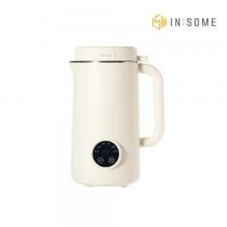 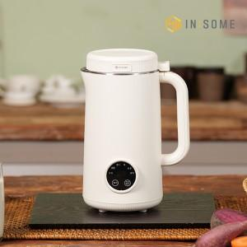 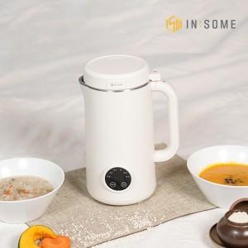

【상세/제작정보】

【인쇄/포장옵션】 | 스티커 / 포장불가능

【공급단가】 | 수량 | 10~ | 50~ | 100~ | 300~ | 500~
*VAT별도 | 단가 | 29,900원 | 28,290원 | 26,910원 | 26,220원 | 25,760원

【상품 URL】 | https://www.synergygift.co.kr:443/src/goods_detail.php?gdno=45620

